Casi covid
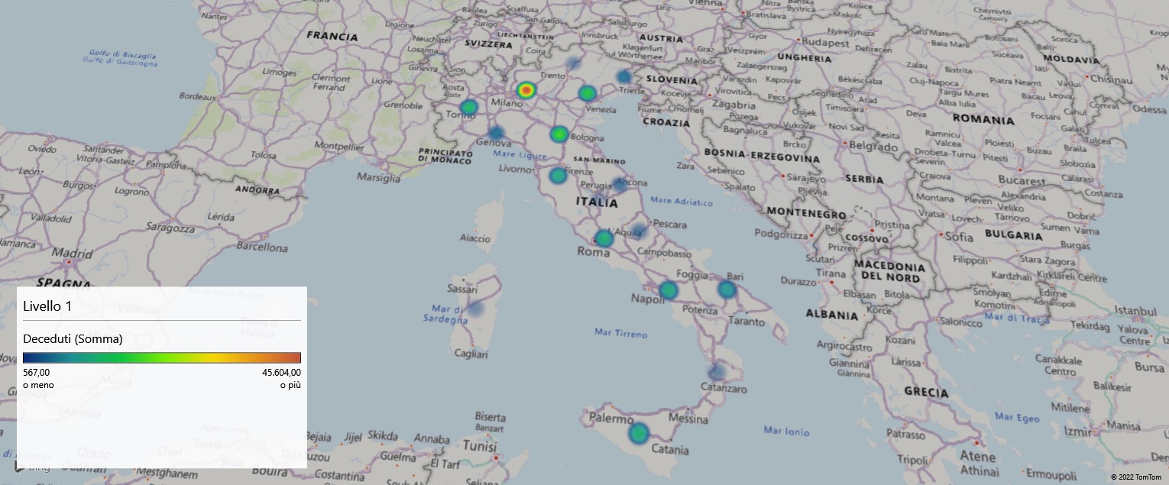
Regione | Totale | Guariti | Deceduti
Lombardia | 4122500 | 4071259 | 45604
Veneto | 2696390 | 2662287 | 16692
Campania | 2446637 | 2409216 | 11804
Lazio | 2388816 | 2354671 | 12807
Emilia-Romagna | 2138507 | 2114869 | 19295
Sicilia | 1818847 | 1800871 | 12709
Piemonte | 1720974 | 1680004 | 13829
Puglia | 1627811 | 1615198 | 9666
Toscana | 1591333 | 1571756 | 11599
Marche | 714497 | 709543 | 4403
Liguria | 661707 | 655249 | 5885
Abruzzo | 652154 | 638474 | 3935
Calabria | 632118 | 627793 | 3352
Friuli-Venezia Giulia | 575556 | 568784 | 6007
Trentino-Alto Adige/Südtirol | 538391 | 534554 | 3259
Sardegna | 510299 | 503891 | 2929
Umbria | 438872 | 435346 | 2455
Basilicata | 199720 | 190681 | 1022
Molise | 101865 | 101042 | 719
Valle d'Aosta/Vallée d'Aoste | 50479 | 49376 | 567

Tot popolazione per regione
Regione | tot popolazione
Abruzzo | 1307309
Basilicata | 578036
Calabria | 1959050
Campania | 5766810
Emilia-Romagna | 4342135
Friuli-Venezia Giulia | 1220291
Lazio | 5502886
Liguria | 1570694
Lombardia | 9704151
Marche | 1541319
Molise | 313660
Piemonte | 4363916
Puglia | 4052566
Sardegna | 1639362
Sicilia | 5002904
Toscana | 3672202
Trentino-Alto Adige/Südtirol | 1029475
Umbria | 884268
Valle D'Aosta/Vallée D'Aoste | 126806
Veneto | 4855904
Totale complessivo | 59433744

 | 59,433,744

Report
 | Totale
Sardegna | 503891
Sicilia | 1800871
 | Totale
Sardegna | 2929
Sicilia | 12709

 | Totale
Centro | 5071316
Isole | 2304762
Nord-est | 5880494
Nord-ovest | 6455888
Sud | 5582404
 | Totale
Centro | 31264
Isole | 15638
Nord-est | 45253
Nord-ovest | 65885
Sud | 30498
DECEDUTI

2.929
GUARITI

503.891

TOT POPOLAZIONE
59.433.744

